상품제안서
써모스 보온보냉 푸드컨테이너 500ml | 상품코드: S06530

 |  |  |  |  |  |  | 02-713-8555 | www.synergygift.co.kr
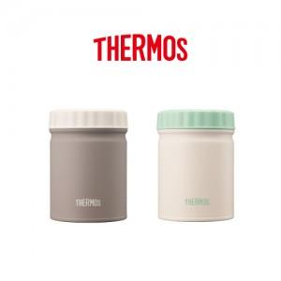

【상세/제작정보】

【인쇄/포장옵션】 | 실크, 레이저 / 포장지포장

【공급단가】 | 수량 | 25~ | 100~ | 500~ | 1,000~ | 2,000~
*VAT별도 | 크림민트 | 29,250원 | 28,800원 | 28,120원 | 27,000원 | 25,870원
 | 오트밀그레이 | 29,250원 | 28,800원 | 28,120원 | 27,000원 | 25,870원
 | 오트밀레몬 | 29,250원 | 28,800원 | 28,120원 | 27,000원 | 25,870원
 | 크림핑크 | 29,250원 | 28,800원 | 28,120원 | 27,000원 | 25,870원

【상품 URL】 | https://www.synergygift.co.kr:443/src/goods_detail.php?gdno=15371

